美客多质检单（盛德中转仓(墨西哥)）
类型 | SKU | 名称 | 图片 | 包材名称 | 数量 | 箱号 | 配货抽检（签名） | 包货抽检（签名） | 装 箱（签名） | 备注
盛德中转仓(墨西哥)
补仓 | MD2092 | 圣祈磁吸皮套-iP14 Pro Max-樱桃 + 2镜头+2屏幕膜 | 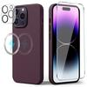 | 蓝色珠光袋 | 4
补仓 | MD2091 | 圣祈磁吸皮套-iP14 Pro Max-黑色 + 2镜头+2屏幕膜 | 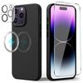 |  | 3

